组织
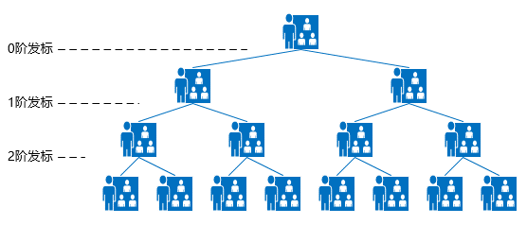

在系统里，是否所有标的源头是主席。 | 是 | 1）在后台初始化0阶战投人及其组织、组织成员； 0阶战投人发标，中标人自动添加为1阶战投人，创建组织，组建团队；事业状态触发退出，权限收回。
 |  | 2）在后台初始化0阶战投人及其组织、组织成员； 0级战投人未发标，在后台配置1阶战投人及其组织、组织成员；通过后台配置退出。
 | 否 | 在后台初始化0阶战投人及其组织、组织成员； 在后台配置1阶战投人及其组织、组织成员；通过后台配置退出，所有可1阶发标的战投人名单由主席指定。

